ペランパネルOD錠2mg「タカタ」
 | 後発医薬品 | 標準医薬品
局方名 | - | -
製品名 | ペランパネルOD錠2mg「タカタ」 | （フィコンパ錠2mg）
製造販売会社 | 高田製薬
販売会社 | 日本ジェネリック
薬価 | 84.40円/錠 | 190.30円/錠
薬価差 | 105.90円/錠 | -
規格 | 1錠中 ペランパネル 2.0mg | 1錠中にペランパネル水和物2.1mg（ペランパネルとして2.0mg）
薬効分類 | 抗てんかん剤
効能又は効果 | ○てんかん患者の部分発作（二次性全般化発作を含む） ○他の抗てんかん薬で十分な効果が認められないてんかん患者の強直間代発作に対する抗てんかん薬との併用療法
 |  | 【標準医薬品に同じ】
用法及び用量 | 〈部分発作（二次性全般化発作を含む）に用いる場合〉 ［単剤療法］ 通常、成人及び4歳以上の小児にはペランパネルとして1日1回2mgの就寝前経口投与より開始し、その後2週間以上の間隔をあけて2mgずつ漸増する。維持用量は1日1回4～8mgとする。 なお、症状により2週間以上の間隔をあけて2mg以下ずつ適宜増減するが、1日最高8mgまでとする。 ［併用療法］ 通常、成人及び12歳以上の小児にはペランパネルとして1日1回2mgの就寝前経口投与より開始し、その後1週間以上の間隔をあけて2mgずつ漸増する。 本剤の代謝を促進する抗てんかん薬を併用しない場合の維持用量は1日1回4～8mg、併用する場合の維持用量は1日1回8～12mgとする。 なお、症状により1週間以上の間隔をあけて2mg以下ずつ適宜増減するが、1日最高12mgまでとする。 通常、4歳以上12歳未満の小児にはペランパネルとして1日1回2mgの就寝前経口投与より開始し、その後2週間以上の間隔をあけて2mgずつ漸増する。 本剤の代謝を促進する抗てんかん薬を併用しない場合の維持用量は1日1回4～8mg、併用する場合の維持用量は1日1回8～12mgとする。 なお、症状により2週間以上の間隔をあけて2mg以下ずつ適宜増減するが、1日最高12mgまでとする。 〈強直間代発作に用いる場合〉 ［併用療法］ 通常、成人及び12歳以上の小児にはペランパネルとして1日1回2mgの就寝前経口投与より開始し、その後1週間以上の間隔をあけて2mgずつ漸増する。 本剤の代謝を促進する抗てんかん薬を併用しない場合の維持用量は1日1回8mg、併用する場合の維持用量は1日1回8～12mgとする。 なお、症状により1週間以上の間隔をあけて2mg以下ずつ適宜増減するが、1日最高12mgまでとする。
 |  | 【標準医薬品に同じ】
添加剤 | D-マンニトール、トウモロコシデンプン、ポリビニルアルコール（部分けん化物）、結晶セルロース、クロスポビドン、軽質無水ケイ酸、ステアリン酸マグネシウム、グリセリン脂肪酸エステル、三二酸化鉄、黄色三二酸化鉄 | 黄色三二酸化鉄、酸化チタン、三二酸化鉄、ステアリン酸マグネシウム、タルク、低置換度ヒドロキシプロピルセルロース、乳糖水和物、ヒプロメロース、ポビドン、マクロゴール6000
製剤の性状 | ごく薄い黄赤色～薄い黄赤色の割線入りの裸錠 | 橙色 フィルムコーティング錠
 | 直径：約6.5 mm 厚さ：約2.8 mm 重さ：約0.10 g | 直径：6.6 mm 厚さ：3.1 mm 質量：105 mg

 | 本体表示：ペランパネル OD2 タカタ / OD2 ペランパネル
規制区分 | 習慣性医薬品、処方箋医薬品 | 習慣性医薬品、処方箋医薬品
貯法 | 室温保存 | 室温保存
同等性 | 生物学的同等性試験（溶出試験：試験液【水】）
 | 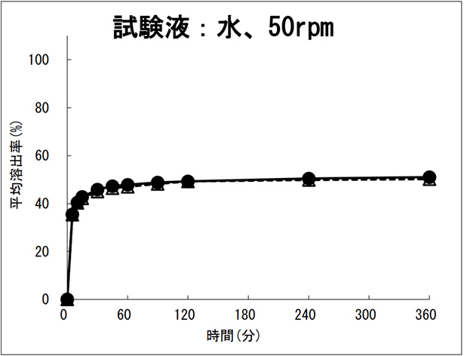
 | 「含量が異なる経口固形製剤の生物学的同等性試験ガイドライン」に基づき、溶出試験を実施した結果、標準製剤（ペランパネルOD錠4mg「タカタ」）との溶出挙動は同等であることが確認された。
連絡先

